Specsheet
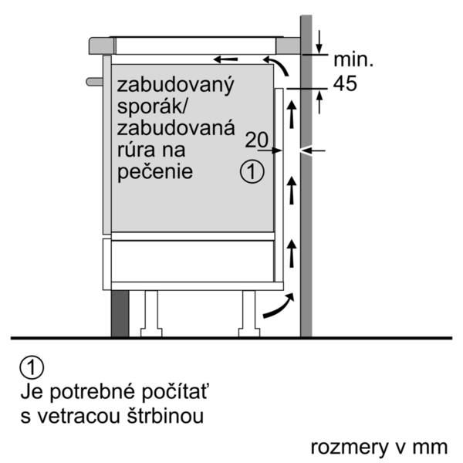
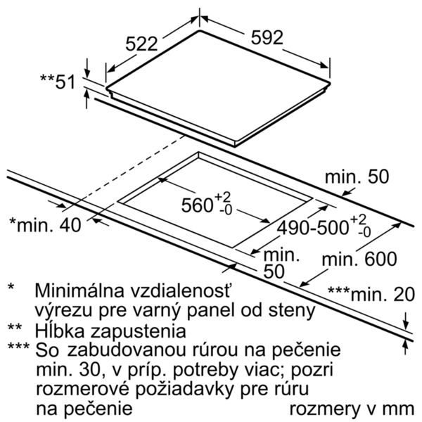
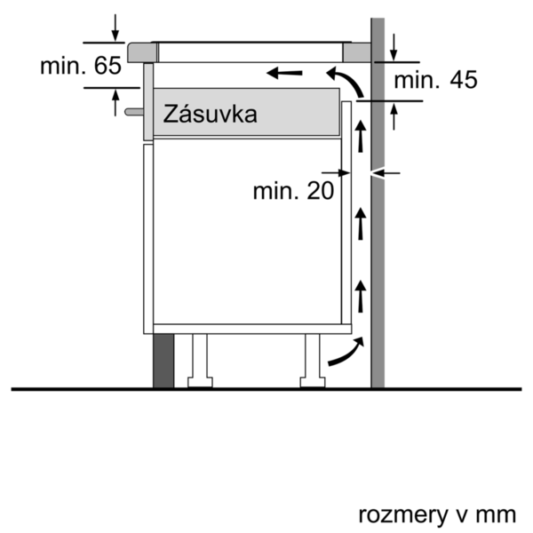
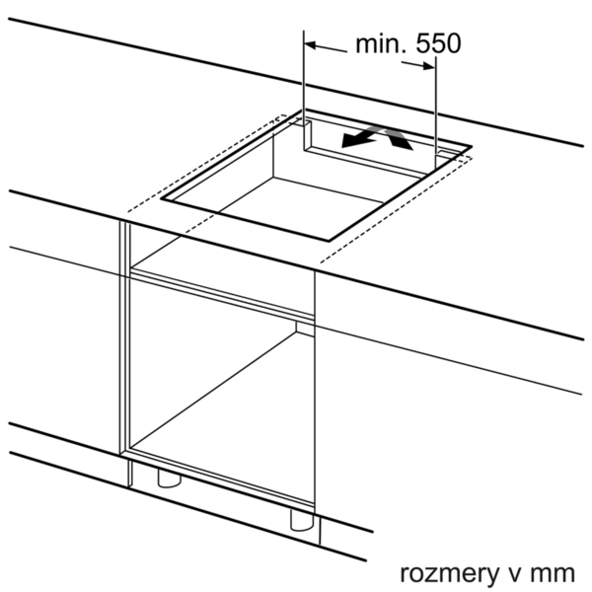
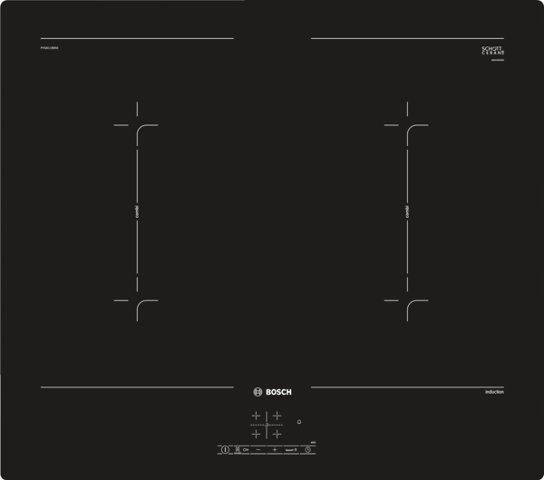
 | PVQ611BB5E | Vlastnosti:
 | indukční varná deska s ovládáním, 60 cm | Označení produktové řady: Varná deska ovládáním keramika Konstrukce: Vestavný Zdroj el.energie: Elektrický Počet varných zón, které mohou být použity současně: 4 Ovládací prvky: Rozměry niky (mm): 51 x 560-560 x 490-500 Šírka (mm): 592 Rozměry spotřebiče (mm): 51 x 592 x 522 Rozměry zabaleného spotřebice (mm): 126 x 753 x 608 Hmotnost netto (kg): 12,888 Hmotnost brutto (kg): 14,0 Ukazatel zbytkového tepla: Separátní Umístění ovládacího panelu: Vpředu Způsob řízení: Základní materiál povrchu: Sklokeramika Materiál povrchu: Černá Barva rámu: Aprobační certifikáty: AENOR, CE Délka přívodního kabelu (cm): 110 Knob Material: Sealed Burners: Ne Funkce Booster: všechny Druh podložek pod hrnce: Natural Gas Connection Rating (BTU): LP Gas Connection Rating (BTU): Dimension of 1st heating element (in): Výkon varné zóny (kW): Power of 1st burner (BTU): Dimension of 2nd heating element (in): Výkon 2. varné zóny (kW): 3.6 Power of 2nd burner (BTU): Dimension of 3rd heating element (in): Výkon 3. varné zóny (kW): Power of 3rd burner (BTU): Dimension of 4th heating element (in): Výkon 4. varné zóny (kW): Power of 4th burner (BTU): Dimension of 5th heating element (in): Výkon 5. varné zóny (kW): Power of 5th burner (BTU): Dimension of 6th heating element (in): Power of heating element (kW in boost): [3.7] Power of 2nd heating element (kW in boost): Power of 3rd heating element (kW in boost): Power of 4th heating element (kW in boost): Power of 5th heating element (kW in boost): Power of 6th heating element (kW in boost):

 | Design • design bez rámečku Komfort • 4 indukční varné zóny s rozpoznáním přítomnostii hrnce • senzorové ovládání TouchSelect • CombiZone • timer pro každou varnou zónu minutka • funkce QuickStart • funkce ReStart Bezpečnost • rozpoznání přítomnosti hrnce funkce PowerManagement - nastavení max.příkonu desky bezpečnostní vypínání možnost blokace ovládacího panelu na 20 s při čištění během vaření • 2-stupňový ukazatel zbytkového tepla pro každou varnou zónu • hlavní vypínač Rychlost • funkce PowerBoost pro všechny varné zóny Výkon a rozměry varných zón • varné zóny: 1 x Ø 190 mm, 2.2 kW (max. výkon 3.7 kW) indukční varná zóna; 1 x Ø 190 mm, 2.2 kW (max. výkon 3.7 kW) indukční varná zóna; 1 x Ø 190 mm, 2.2 kW (max. výkon 3.7 kW) indukční varná zóna;1 x Ø 190 mm, 2.2 kW (max. výkon 3.7 kW) indukční varná zóna • 17 stupňů výkonu Rozměry a technické informace • rozměry spotřebiče (V x Š x H): 51 mm x 592 mm x 522 mm • rozměry pro vestavbu (V x Š x H): 51 mm x 560 mm x 490 mm • připojovací kabel je součástí balení • délka připojovacího kabelu: 110 cm • min. tloušťka pracovní desky: 30 mm • příkon: 7,4 kW

 |  | Vlastnosti spotřeby a připojení:
 |  | Příkon (W): 7400 Příkon při připojení na plyn (W): Jištění (A): Napětí (V): 220-240 Frekvence (Hz): 60; 50 Univerzální kód produktu: Barva spotřebiče: Černá Zdroj el.energie: Elektrický Druh plynu: Alternativní druh plynu: Aprobační certifikáty: AENOR, CE Délka přívodního kabelu (in): Typ zástrčky: Bez zástrčky Required cutout/niche size for installation (in): Minimum distance from counter front (in): Minimum distance from rear wall (in): Appliance Dimensions (h x w x d) (in): + x x Dimensions of the packed product (in): 4.96 x 23.93 x 29.64 Net weight (lbs): 28 Gross weight (lbs): 31 Počet varných zón, které mohou být použity současně: 4 Délka přívodního kabelu (cm): 110 Rozměry niky (mm): 51 x 560-560 x 490-500 Rozměry spotřebiče (mm): 51 x 592 x 522 Rozměry zabaleného spotřebice (mm): 126 x 753 x 608 Hmotnost netto (kg): 12,888 Hmotnost brutto (kg): 14,0

EAN:4242005088225
13-03-2019
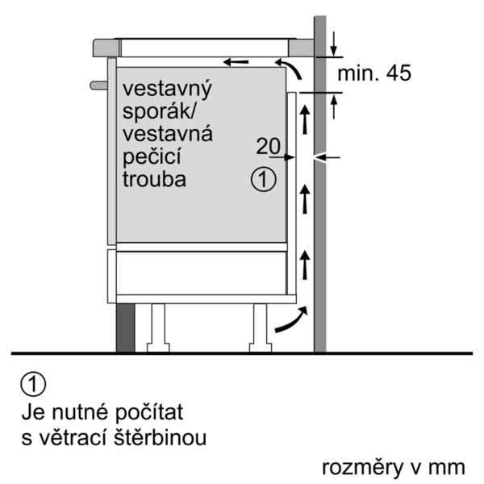

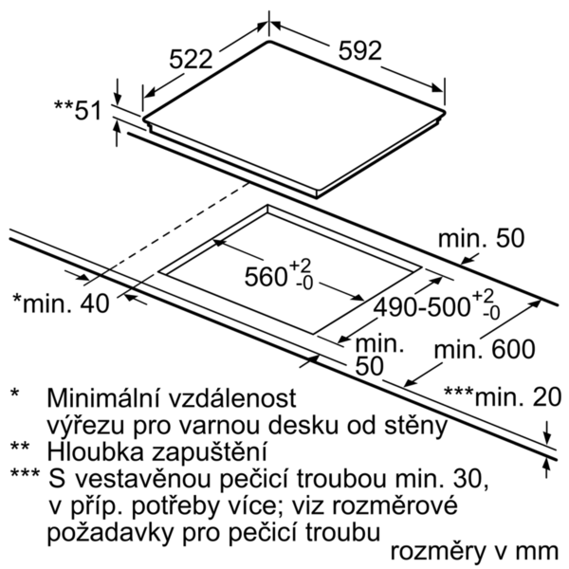
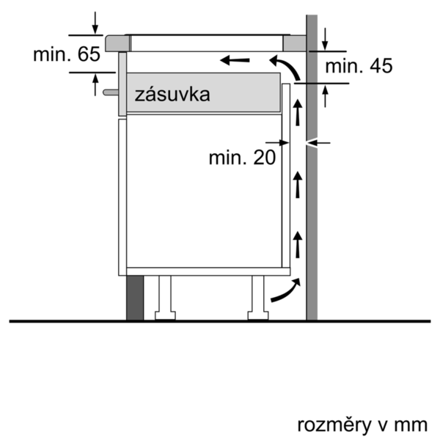

 | PVQ611BB5E | Vlastnosti:
 | indukčný varná doska s ovládaním, 60 cm | označenie produktového radu: varná doska ovládaním keramika konštrukcia: zabudovateľný zdroj el. energie: elektrický počet varných zón, ktoré možno použiť súčasne: 4 ovládacie prvky: Rozmery niky (mm): 51 x 560-560 x 490-500 šírka (mm): 592 rozmery spotrebiča (mm): 51 x 592 x 522 rozmery zabaleného spotrebiča (mm): 126 x 753 x 608 Hmotnosť netto (kg): 12,888 hmotnosť brutto (kg): 14,0 ukazovateľ zvyšného tepla: Separátne umiestnenie ovládacieho panelu: vpredu spôsob ovládania: základný materiál povrchu: sklokeramika materiál povrchu: čierna farba rámu: aprobačné certifikáty: AENOR, CE Dĺžka prívodného kábla (cm): 110 materiál gombíkov: uzavreté horáky: Nie funkcia Booster: All druh podložiek pod hrnce: zemný plyn príkon (BTU): LP plyn príkon (BTU): rozmery 1. varnej zóny (in): Výkon varnej zóny (kW): výkon 1. horáku (BTU): rozmery 2. varnej zóny (in): výkon 2. varnej zóny (kW): 3.6 výkon 2. horáku (BTU): rozmery 3. varnej zóny (in): výkon 3. varnej zóny (kW): výkon 3. horáku (BTU): rozmery 4. varnej zóny (in): výkon 4. varnej zóny (kW): výkon 4. horáku (BTU): rozmery 5. varnej zóny (in): výkon 5. varnej zóny (kW): výkon 5. horáku (BTU): rozmery 6. varnej zóny (in): výkon varnej zóny (kW vo výkone): [3.7] výkon 2. varnej zóny (kW vo výkone): výkon 3. varnej zóny (kW vo výkone): výkon 4. varnej zóny (kW vo výkone): výkon 5. varnej zóny (kW vo výkone): výkon 6. varnej zóny (kW vo výkone):

 | Design • design bez rámčeka Komfort • 4 indukčné varné zóny s rozpoznaním prítomnosti hrnca • senzorové ovládanie TouchSelect • CombiZone • timer pre každú varnú zónu minutka (budík) • funkcia quickStart • funkcia ReStart Ekológia a bezpečnosť • rozpoznanie prítomnosti hrnca funkcia powerManagement - nastavenie max.príkonu dosky bezpečnostné vypínanie možnost blokace ovládacího panelu na 20 s při čištění během vaření • 2-stupňový ukazovateľ zostakového tepla pre každú varnú zónu • hlavný vypínač Rýchlosť • funkcia PowerBoost pro všetky varné zóny Výkon a rozmery varných zón • varné zóny: 1 x Ø 190 mm, 2.2 kW (max. výkon 3.7 kW) indukčná varná zóna; 1 x Ø 190 mm, 2.2 kW (max. výkon 3.7 kW) indukčná varná zóna; 1 x Ø 190 mm, 2.2 kW (max. výkon 3.7 kW) indukčná varná zóna;1 x Ø 190 mm, 2.2 kW (max. výkon 3.7 kW) indukčná varná zóna • 17 výkonových stupňov Rozmery a technické informácie • rozmery spotrebica (V x Š x H): 51 mm x 592mm x 522 mm • rozmery pre inštaláciu (V x Š x H): 51 mm x 560 mm x 490 mm • pripojovací kábel súčasťou balenia • dĺžka pripojovacieho kábla: 110 cm • minimálna hrúbka pracovnej dosky: 30 mm • príkon: 7,4 kW

 |  | Vlastnosti spotřeby a připojení:
 |  | príkon (W): 7400 príkon pri pripojení na plyn (W): istenie (A): napätie (V): 220-240 frekvencia (Hz): 60; 50 Univerzálny kód produktu: farba spotrebiča: čierna zdroj el. energie: elektrický druh plynu: alternatívny druh plynu: aprobačné certifikáty: AENOR, CE Dĺžka prívodného kábla (in): typ zástrčky: bez zástrčky odporúčaný otvor v nike, veľkosť pre inštaláciu (in): minimálna vzdialenosť od kraja pracovnej dosky vpredu (in): minimálna vzdialenosť od zadnej steny (in): rozmery spotrebiča (V x Š x H) (in): + x x rozmery zabaleného spotrebiča (in): 4.96 x 23.93 x 29.64 hmotnosť netto (lbs): 28 hmotnosť brutto (lbs): 31 počet varných zón, ktoré možno použiť súčasne: 4 Dĺžka prívodného kábla (cm): 110 Rozmery niky (mm): 51 x 560-560 x 490-500 rozmery spotrebiča (mm): 51 x 592 x 522 rozmery zabaleného spotrebiča (mm): 126 x 753 x 608 Hmotnosť netto (kg): 12,888 hmotnosť brutto (kg): 14,0

EAN:4242005088225
13-03-2019

